미니게임 6 UI

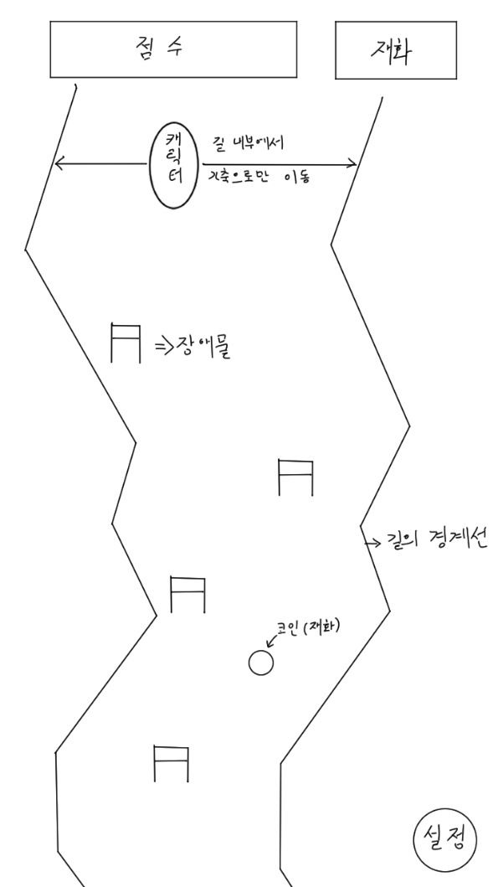
게임 시작 시 UI 배치 | 게임 진행 중 UI 배치

